课题记录-原数据
标准时间制作管理系统测试课题记录表

序列 | 功能 | 课题内容描述 | 截图 | 部门 | 担当 | 测试时间 | 要望 | 解决级别 | IT担当 | 对应纳期 | 对应状态 | 用户担当 | 用户 再测试日期 | 测试结果 | 备注 | 类型 | ESL
3 | UI | 系统的模块层次不够清晰明了 |  | EPD | 李K | 2019-12-02 |  | 优先 | 何福睿 | 2020-01-08 | 处理中 |  |  |  | 新增功能处理确定 | 新增 | 改善
10 | 分析表录入模块 | 分析表录入界面与原版Excel表不一致 |  | EPD | 李K | 2019-12-03 | 要求一致 | 高 | 何福睿 | 2020-01-07 | 处理中 |  |  |  | 已修改颜色，线条未调整 纳期从3日延后到7日 | 变更
11 | 分析表录入模块 | 分析表录入时操作反应很慢 |  | EPD | 邓木清 | 2019-12-03 |  | 高 | 何福睿 | 2020-01-09 | 处理中 |  |  |  | 纳期从3日延后到9日
29 | 分析表录入模块 | excel 到系统中不能复制单个格子数据，只能一整行复制 |  | EPD | 邓木清 | 2019-12-03 | 多个单元格、整行或多行都可以复制 | 高 | 何福睿 | 2020-01-07 | 处理中 |  |  |  | 新增功能处理确定 | 新增 | 改善
33 | 分析表录入模块 | 1、分析表多字录入居中后，前面NO栏数字无法居中，有的是手顺栏变长，表格错位 |  | EPD | 邓雲燕 | 2019-12-09 |  | 高 | 何福睿 | 2020-01-07 | 处理中 |  |  |  | 纳期从3日延后到7日
56 | 分析表录入模块 | 输入0加小数点不变红 |  | 全体 | 全体 | 2019-12-18 |  |  | 何福睿 罗钰 | 2020-01-07 | 处理中 |  |  |  | 纳期从3日延后到7日
60 | 分析表录入模块 | 分析表中间（ABPA tool ABP）网格线颜色太浅 |  | 全体 | 全体 | 2019-12-18 |  |  | 何福睿 | 2019-01-03 | 处理中 |  |  |  | 见课题10（已修改颜色，线条未调整)
82 | 分析表录入模块 | 录入界面播放的视频要完整显示，不能被分析表遮挡 |  | 全体 | 全体 | 2019-12-18 | 整体的缩放、放大 部分的遮档、缩放、放大 | 优先 | 何福睿 | 2020-01-07 | 处理中 |  |  |  | 新增功能处理确定 | 新增 | 改善
83 | 分析表录入模块 | 治工具，部件联想出的结果，换行问题，以及遮挡问题 |  | 全体 | 全体 | 2019-12-18 |  |  | 何福睿 | 2020-01-08 | 处理中 |  |  |  | 纳期从3日延后到7日
85 | 分析表录入模块 | 频率漏填需要标红 |  | 全体 | 全体 | 2019-12-18 |  |  | 何福睿 | 2020-01-06 | 处理中 |  |  |  | 纳期从29日延后到6日 | 新增
88 | 分析表录入模块 | 搜索返回结果时，按照最匹配的顺序排列 |  | 全体 | 全体 | 2019-12-18 |  |  | 罗钰 | 2020-01-07 | 处理中 |  |  |  | 纳期从29日延后到7日
94 | 系统 | 登录界面，左上角的图标改成小时钟，most去掉 登录界面图(图里的文字变粗 变大) |  | 全体 | 全体 | 2019-12-18 |  | 适中 | 熊驰 | 2020-01-06 | 处理中 |  |  |  | 需明确如何变更 |  | 改善
95 | 系统 | 系统中间的标题（标准时间分析管理系统）美化 |  | 全体 | 全体 | 2019-12-18 |  | 适中 | 熊驰 | 2020-01-06 | 处理中 |  |  |  | 需明确如何变更 |  | 改善
96 | 系统 | 系统右上角 姓名-部门，第二行显示时间 |  | 全体 | 全体 | 2019-12-18 |  | 适中 | 熊驰 | 2020-01-07 | 处理中 |  |  |  | 新增功能处理确定 | 新增 | 改善
113 | 分析表录入模块 | Master 、分析表：作成人、作成时间 |  | 全体 | 全体 | 2019-12-23 | 显示最近的创建&修改者&日期（有地方可以查询整个变更过程的详细履历） | 优先 | 熊驰 周述文 | 2020-01-06 | 处理中 |  |  |  | 详细履历从操作日志查看（不含批量导入明细） | 变更 | 改善
115 | 分析表录入 | 选定行或多行需要有颜色标识 | 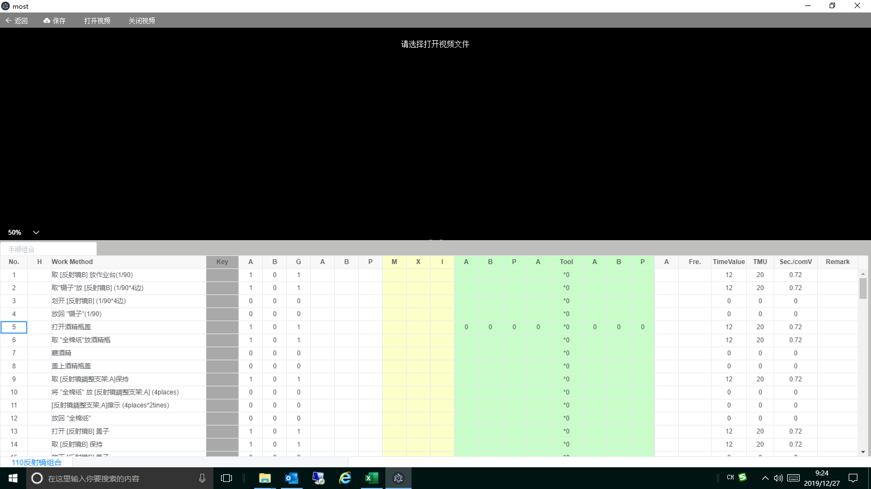 | VP | 曾辉 | 2019-12-26 |  | 高 | 何福睿 | 43836 | 处理中
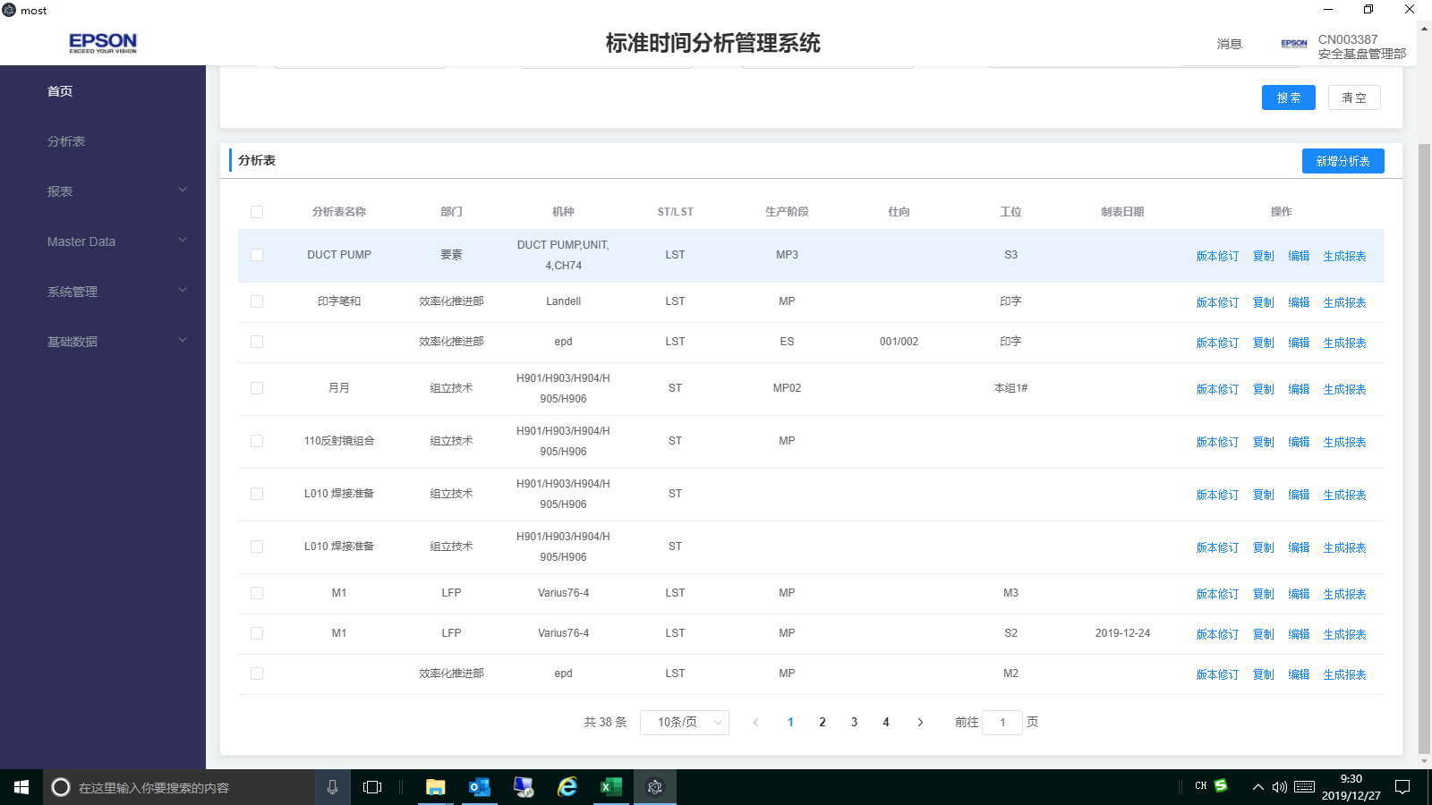
117 | 分析表 | 分析表导出excel 表功能无 |  | 全体 | 全体 | 2019-12-26 | 添加分析表导出excel 表功能 | 高 | 周述文 | 2020-01-06 | 处理中 |  |  |  | 已有功能待完善
118 | 分析表录入 | 冻结到key列及key 列以前的数据 | 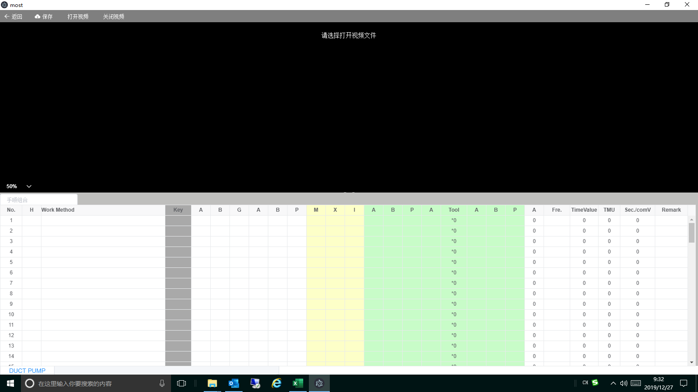 | 全体 | 全体 | 2019-12-26 | 冻结到key列及key 列以前的数据 | 高 | 何福睿 | 2020-01-06 | 处理中
120 | 分析表录入 | 所有快捷键 大小写都需要支持（例如：ctrl+c\ctrl+C…….) |  | 全体 | 全体 | 2019-12-26 | 所有快捷键 大小写都需要支持（例如：ctrl+c\ctrl+C…….) | 高 | 何福睿 | 2020-01-06 | 处理中
Remark 2
121 | 分析表录入 | 删除手顺时无删除线 |  | 全体 | 全体 | 2019-12-26 | 版本修订时删除手顺需要添加删除线及变更：TimeValue、TMU、Sec./comV 为：0，Remark 1：有值为：0，当无值为空 | 高 | 何福睿 | 2020-01-06 | 处理中
126 | 分析表录入模块 | 使用Key快捷键时，Tool与最后A 默认*0和0消失了 |  | EPD | 盘冬华 | 2019-12-26 |  | 高 | 何福睿 | 2020-01-06 | 处理中
127 | 分析表录入模块 | 分析表编辑页最下方没有总计算（参考分析资料Excel） |  | EPD | 盘冬华 | 2019-12-26 | 总计算数可见，不可被覆盖（疑问请联络） | 高 | 何福睿 | 2020-01-06 | 处理中
128 | Master Data | 常用指标组合Tool和最后A未与分析表进行默认设置*0和0 |  | EPD | 盘冬华 | 2019-12-26 |  | 高 |  |  | 处理中 |  |  |  | 见课题126

12.26课题记录
1 | 分析表删除功能追加 | 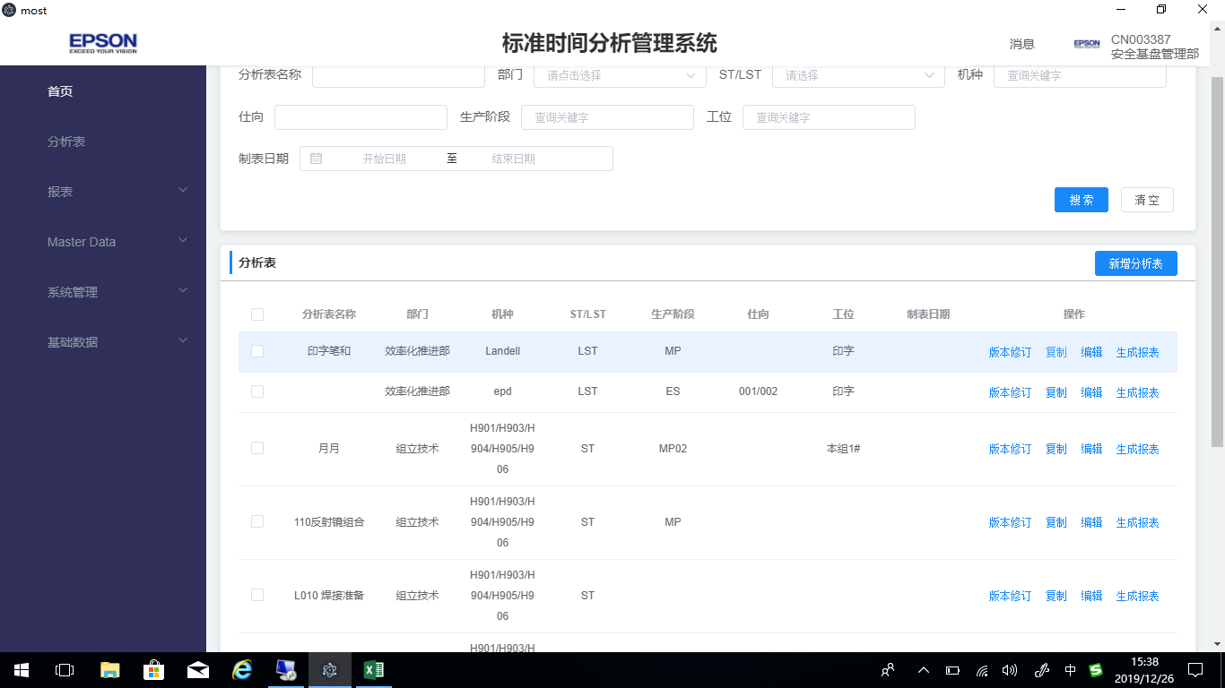
2 | 分析表复制excel 整行到系统。
3 | 分析表录入模块 选定行或多行需要有颜色标识
4 | 当前编辑的每个分析表的名称需要显示：机种、ST\LST、生产阶段
5 | 分析表导出excel 表
6 | 冻结到key列
7 | 分析表中Remark 2需要插入图片，并导出也要有。
8 | 所有快捷键 大小写都需要支持（例如：ctrl+c\ctrl+C…….)

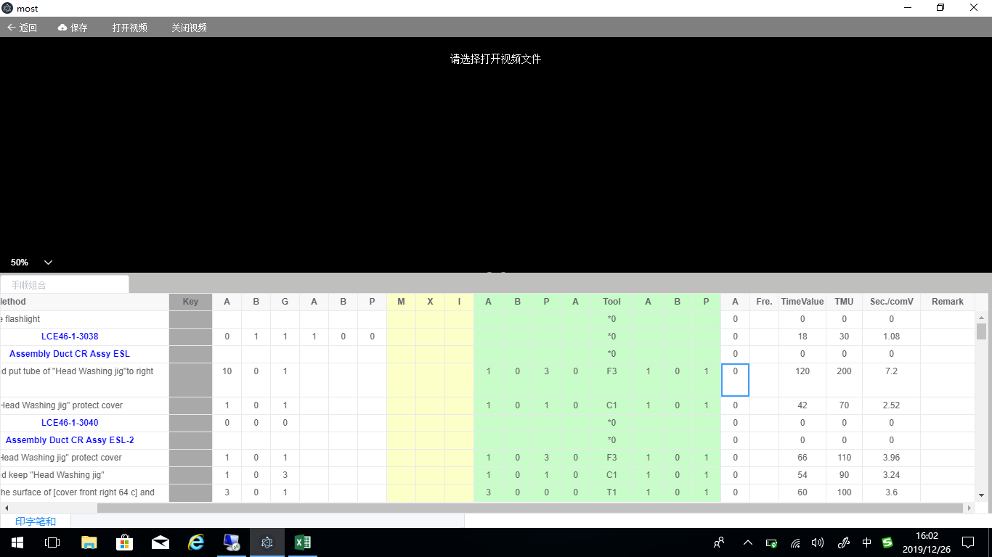

有值为：0，当无值为空
0
0
0

